스토리보드
 |  |  |  |  |  |  |  | y
스토리보드

프로젝트명 | ohouse | 화면명 | 검색 | 디바이스 | 데스크탑 | 화면설명(Description)
디렉토리 | search | 작성자 | 이미영 |  |  | 1 | 검색창
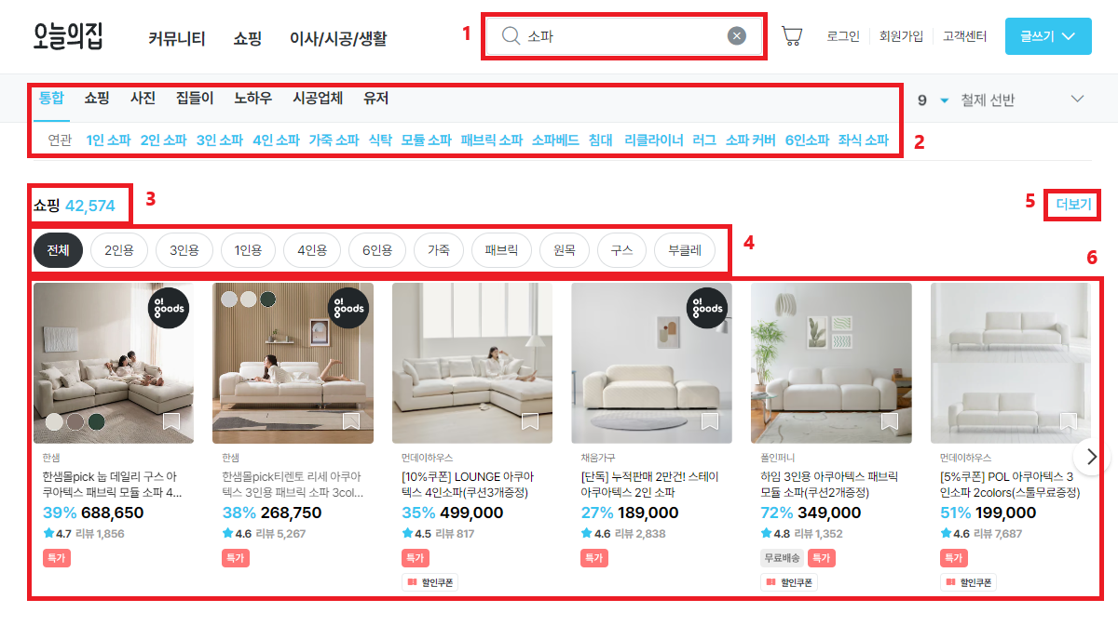 YOUR SCREEN LAYOUT HERE |  |  |  |  |  | 2 | 카테고리 별 탭&연관 메뉴
 |  |  |  |  |  | 3 | 세부 카테고리와 총 상품 개수
 |  |  |  |  |  | 4 | 키워드&상품 연관 옵션 별 탭메뉴
 |  |  |  |  |  | 5 | 더보기
 |  |  |  |  |  | 6 | 상품리스트
 |  |  |  |  |  | 개발 사항
 |  |  |  |  |  | 1. 검색 키워드 입력 후 엔터 키로 검색 가능하며, 우측 x버튼으로 입력 된 검색어 삭제 가능. 2. 통합메뉴에서 쇼핑 이후의 메뉴 내용이 하단에 생략하여 보여지며 다른 메뉴 이동 시 해당 상품리스트/컨텐츠가 보여짐. 검색 결과에 따른 연관 검색어가 보여지며 검색어 클릭 시 상품리스트로 이동. 3. 2번 메뉴와 연동되며 해당 메뉴에서 검색 된 총 상품 개수 보여짐. 4. 탭메뉴 형태로 해당 검색어와 관련 된 키워드가 보여지며 클릭 시 하단 상품리스트와 3번 총 갯수가 변경. 5. 검색어와 관련 된 해당 상품리스트로 이동. 6. 검색 된 상품 리스트로 스와이퍼 슬라이드를 이용해 상품 리스트 넘김 가능.

